说明
从零开始学Slots 01 —— 基础篇：基础构成

来源：知乎《Slots基础篇—— 基础构成》 https://zhuanlan.zhihu.com/p/623535430
专栏：从零开始学Slots https://zhuanlan.zhihu.com/c_1645024821070356480 ｜ 作者：ASlot（Slot Mathematician｜Freelance）
样式模板：捕鱼游戏数学-PartII-特殊炮模型.xlsx（分节深蓝底 + 表头浅蓝底 + 蓝字可改输入 + 黑字公式 + 黄底关键结果）
正文来源：本篇为用户在本机离线保存的知乎页面（网页另存为「网页，全部」），正文与配图均为原文原件。

页签
· 数据配表的实现：要做出这台 3*5 Line Slot，需要落地的全部配表 —— 卷轴条带、符号表、赔付表、中奖线、
百搭替换、Feature Game、UI/操作区，最后附配表自检与术语对照。

用法
1) 本页是文章整理：记下原文对「基础构成」七个部分的定义与设计要点。
2) 第 2 个页签是配表落地：蓝字＝可改配置，黑字＝公式，黄底＝结果；改滚轴／赔率／线数后各表自动联动。
3) 卷轴条带与赔付倍数沿用同项目《老虎机数学入门 Part Ⅰ/Ⅱ》的示例（5 列 × 20 停），可与那两本逐格对照。

本篇在专栏里的位置
导读把「Slots 基础介绍（新人必读）」列为整条学习路径的起点，本篇正是这一组的第一篇：
先把卷轴、窗口、图标、操作区、赔付表这五件事讲清楚，后面才有「数值模型」可谈。

文章整理（原文要点）
一、基础构成的组成
先说「什么是 Slot」：常作为抽奖活动的 1-3 Slot、街机厅的跑圈水果机都可以算 Slot 的范畴。
严格说，Slot 玩法指「通过带有图标的卷轴转动抽取图标，并依据最终停留在窗口上的图标判断中奖情况」的玩法，
包括 1-3、3-3、3-5 等变形，甚至包括水果机这种已经看不到卷轴的类型。本篇以 3*5 的 Line Slot 为例。
原文把基础构成拆成：卷轴 / Reels、窗口 / Windows、图标 / Symbols、操作区域、赔付表 / Paytable，
并补充「其他元素」：自动摇 / Autoplay、Feature（含百搭 Wild、特殊模式 Feature Game）。

二、卷轴 / Reels
· Reel 指一列带图标的卷轴；多列卷轴整合在一起就构成 Slot 的窗口 / Windows。
· 卷轴的尺寸常远大于窗口的限制，可理解为「图标的库存」：每次摇奖就是从库存中抽取图标放到台面上。
· 只有被抽到的图标参与中奖判定；没被抽到的图标对输赢结果没有影响。
· 最原始的老虎机用固定卷轴，能抽到的中奖组合是固定的；移植到线上后大部分产品不再设定固定图标卷轴，
此时卷轴更多起装饰作用 —— 但大部分国家的合法 Slot 仍需提供公平概率的证明。

三、窗口 / Windows
· 大多用 1-3、3-3、3-5 的长方形：因为最初是多线老虎机，发展基于中奖线，长方形更便于设置中奖线，
于是成为最常见的窗口形态。
· 随玩法发展，很多设计已不受中奖线限制，窗口区域出现较大差异。原文举了四种窗口对应的玩法：
Legion Gold（左上）＝ Line Slot；Pizza！Pizza？Pizza！（右上）＝ Ways Slot；
Lucky Fishing（左下）＝ Megaways Slot；Gate of Olympus（右下）＝ Grid Slot。
· 判断标准：只要窗口不影响玩家对规则和玩法的理解，一般都可以接受。

四、图标 / Symbols
· 卷轴上方展示的内容即图标，常见要素为 9、10、J、Q、K、A、黑桃红桃梅花方块等扑克要素，以及 7、777、BAR 等。
· 图标设计没有强硬规定，主要考虑三点：与主题的适应程度、玩家对图标的熟悉程度、不同赔付倍数图标之间是否区分清楚。
· 原文举例 Hot Rod Racers：用没有边框的黑红梅方代表低额度图标、带边框的汽车图标作高额赔付图标，
并在黑红梅方上使用较多直线条使它更适应赛车主题。

五、操作区域
· 线下产品中，Slot 下方的一整排按钮就是操作区。
· 线上操作按钮的功能远超「开始摇奖」：切换下注、最大下注、提现、客服；
老版本多线老虎机还有「选择中奖线」与「选择每条线下注额」的按钮，现在多改为「多个档位自动算好单线下注」以降低理解门槛。
· 原文特意点出 BET ONE（点一次切一档）与 MAX BET 的组合：要减小下注得连按 BET ONE 直到超过最大额才回到最小额，
目的是引导玩家使用更大的下注额。
· 线上还不受操作空间限制，可直接加减下注；部分产品在点满最大下注后继续加注会弹付费引导，
相当于解锁所有下注额前无法自由切换 —— 原文建议：除非对留存与竞争力很有自信，谨慎使用。
· 系统功能（线上）：大厅、玩家筹码、Bonus 奖池、等级与经验值、系统设置（音效／震动等）。
原文提醒：设计 Slot 的 UI 时可以多参考消消乐等休闲产品的 UI。

六、赔付表 / Paytable
· 规则的主要构成部分，用来告诉玩家图标赔付倍数；线下并不在主游戏界面，一般写在机身或其他屏幕上。
· 线上一般由规则按钮打开，移动端常用带「i」的按钮代表包含 Paytable 的游戏规则。
· 重点：展示该 Slot 的中奖组合与对应赔付倍数；结算时按玩家中奖组合找到对应赔付倍数。
· 原文结论：完成卷轴、图标、操作区域和赔付表的设计后，一个 Slot 的基础模型就设计完成了。

七、其他元素：自动摇 / Autoplay
· 本质仍是普通摇，只是系统帮玩家自动执行；选中局数后开始摇奖，界面一般会展示剩余次数。
· 部分 Slot 还能设置「次数之外」的停止阈值：触发特殊模式停止、止损停止、止盈停止；
线上产品的这方面设定一般比移动端复杂得多，是否需要该功能要看玩法定位。

八、Feature 与百搭 / Wild
· Feature 是宽泛概念：普通摇之外的所有游戏内容都算 Feature，属于附加设计，常见有 Wild、Feature Game、Jackpot 等。
· Feature 不是必要部分，不含 Feature 也完全可行；它的价值在于让玩法在趣味性与博弈性上覆盖基础摇奖够不到的部分。
· 百搭 / Wild：带 Wild 或 W 字样的图标，摇奖过程中可被视为任意其他图标参与中奖连线，从而降低中奖难度。
原文举例：图标 A 未满足「从第一列开始连续出现在 ≥3 列」，但第二列出现 Wild，玩家即可获得 A 三连的对应奖励；
是否中奖仍与 Pay Lines 相关，但 Wild 的出现确实增加了中奖可能性。

九、特殊模式 / Feature Game
· 相对 Normal Spin 的概念，指普通摇奖之外的游戏模式，常见以免费摇 / Free Spin 为基础，一般次数有限。
· 基础免费摇只是不消耗筹码；「无需投入但有几率获得回报」让免费摇收益明显高于普通摇。
· 可在基础上再叠加其他 Feature：更容易出现指定图标、不出现低额度赔付图标、粘性图标、
Hold & Spin、Mega Symbols、Splitting Symbols 等。
· 无论机制如何，都要注意与普通摇的区别：触发响铃提示、特殊结算动画、背景调整等画面设计都要突出两者的差异。

配图清单（已下载到 images/slots/，可用原始 URL 复核）
· 1-3 Slot 与水果机对照：v2-710523197992b39340de680ef3f65ac8.jpg（原文 image-? ）
· 卷轴与窗口关系示意：v2-8d7021f674045cba16312f845045f5f5.jpg
· 四种窗口（Line / Ways / Megaways / Grid）：v2-65db9f2496a78c17d3bcb83b431d387e.jpg（已嵌入本页）
· 常见扑克／BAR 类图标：v2-2b57df3ae0f218af8b88a014db73e354.jpg
· Hot Rod Racers 高低额度图标对比：v2-2ac32fea40cd9b2d20712a361a74df59.jpg
· 线下操作区按钮：v2-d6c91899fa2e29a87e458c6bddb18142.jpg
· 线上系统功能按钮：v2-ffb2986b2f93a38125efabe5787051aa.jpg
· 线下赔付表（机身）：v2-4731bba8147cf0834a9a48acf301aaff.jpg
· 线上「i」按钮打开规则：v2-1cd1a41cf03b1c7ab1fcf5dc8420d87c.jpg
· 自动摇与剩余次数：v2-dca24dc21dc7e6cbb0990ac8fd4bd002.jpg
· Wild 连线示例（Wild West Gold）：v2-59191d9fab9d4e2d573a69ce86b68425.jpg（已嵌入本页）
· Feature Game 表现：v2-f05c574dbe3e2b2294181937bdcd5b31.jpg

校验
36
40

说明
原文为「基础构成」说明文，未给任何数值与赔率表；第 2 个页签是照原文列出的构成要件落地的配表实现，
滚轴／赔率沿用同项目 Part Ⅰ/Ⅱ 示例数值（蓝字可改），RTP 类计算留给《Part Ⅰ/Ⅱ》与专栏的「数值篇」，本簿不重复推导。

Source: zhihu.com《Slots基础篇—— 基础构成》, https://zhuanlan.zhihu.com/p/623535430, 2023-06-09

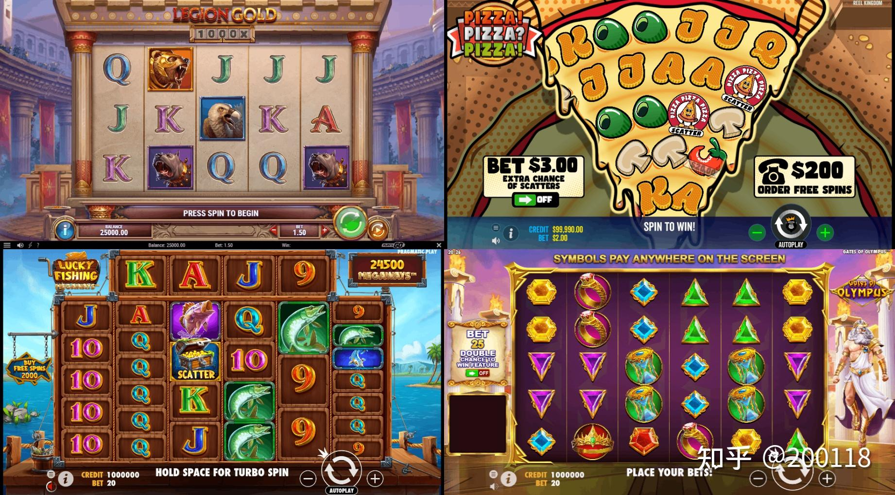 原文整理（全文，按原文小标题分段）

在解释 Slot 的数值模型前，首先需要了解 Slot 的基础构成要素

［配图 01］623535430-01.jpg

基础构成
说起Slot，大家可能都有不同的认知，例如常作为抽奖活动的1-3Slot，又或者是街机厅里面摆放的跑圈水果机

［配图 02］623535430-02.jpg

左边的一般叫Slot，右边的叫Fruit Machine，但是这个分类并不是很严谨，混用也没问题

这两种玩法都可以算作是Slot的范畴
一般来说，Slot玩法指的是通过带有图标的卷轴转动抽取图标，并依据最终停留在窗口上的图标判断中奖情况的玩法
其包括多种变形，例如1-3、3-3或者3-5或者类似水果机这种已经看不到卷轴的类型
本篇以3*5的Line Slot为例，介绍 Slot的基础组成部分

卷轴 / Reels
常见的Slot中心那条有图标并且会转动抽奖的部分，就是Slot的卷轴
Reel指的是一列带有图标的卷轴，当多列卷轴整合在一起后就构成了Slot的窗口/Windows
卷轴的尺寸常常远大于窗口的限制，可以理解为图标的库存
每次摇奖就是从库存中抽取图标，放到台面上
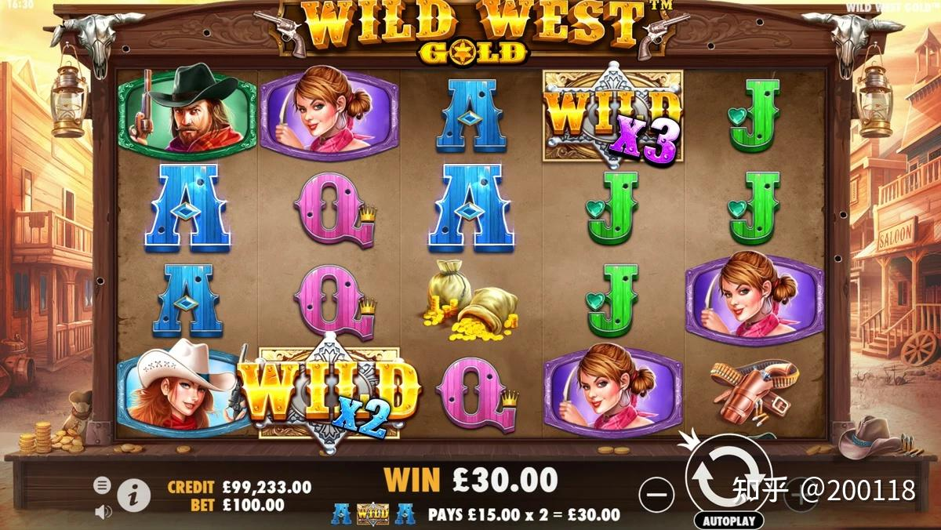 只有被抽取到的图标会参与中奖情况的判定，没被抽取到的图标对输赢结果没有影响

最原始的老虎机使用的是固定卷轴的方式，能够从中抽取到的中奖组合都是固定的
Slot玩法移植到先上后，大部分产品都没有遵循线下的要求设定固定图标的卷轴
此时在卷轴本身更多起到了一个装饰的作用

［配图 03］623535430-03.jpg

虽然不要求固定卷轴，但是在大部分国家合法的Slot都是需要提供公平概率的证明的

窗口 / Windows
大多数的Slot都使用1-3、3-3或者3-5的长方形作为窗口
这是因为最初的Slot类型为多线老虎机，早期的发展也是基于中奖线的基础上进行的
这样子使用长方形的结构，更便于中奖线的设置，因此长方形的窗口也就成了Slot产品中最常见的窗口

但随着 Slot 的发展，许多的Slot在设计的时候已经不再受到中奖线的限制
因此当Slot本身的定位和类型不同时 ，其窗口区域也会出现较大的差异

［配图 04］623535430-04.jpg

以上玩法分别代表四种 Slot ：

- Legion Gold：Line Slot （左上）

- Pizza！Pizza？Pizza！：Ways Slot（右上）

- Lucky Fishing：Megaways Slot（左下）

- Gate of Olympus：Grid Slot （右下）

虽然大部分Slot的窗口都还是能被称为“方形”，但是其结构和最初的Slot已经有了比较大的差异
但无论使用了什么样的窗口，只要该窗口不会影响到玩家对规则和玩法理解，这个窗口一般都是可以接受的

图标 / Symbols
卷轴上方展示的内容即为 Slot 的图标
常见的图标要素为9、10、J、Q、K、A、黑桃、红桃、梅花、方块等扑克要素和7、777、BAR等图标

［配图 05］623535430-05.jpg

Slot图标的设计并没有特别强硬的规定，一般在选择图标的时候主要考虑图标和主题的适应程度、玩家对图标的熟悉程度、不同赔付倍数图标之间是否区分清楚这三点
例如线上产品Hot Rod Racers中就用没有边框的黑红梅方代表低额度图标，带边框的汽车图标作为高额赔付图标
并在在黑红梅方的设计上使用了比较多的直线条，使黑红梅方图标更适应赛车主题

［配图 06］623535430-06.jpg

操作区域
在线下产品中， Slot 下方的一整排按钮就是 Slot 的操作区域
虽然Slot玩法比较简单，但是出于例如优化操作、持续游玩引导、引导下注等目的，操作按钮的功能范围已经远远不止开始摇奖这么简单
以下图为例，最上方一排的按钮比较好理解，分别对应Slot玩法中的切换下注、选择最大下注额、提现和咨询客服四项功能，基本就是字面上的意思。下半部分则是比较老版本的多线老虎机的选择中奖线的按钮和选择每条线的下注额的按钮，这样的操作在时下比较流行的Slot产品中已经不太常见了，现在一般都采用多个档位自动计算好单线下注的方式，降低玩家的理解门槛

［配图 07］623535430-07.jpg

比较值得注意的是这里使用的是点一次切换一次下注档位的“BET ONE”按钮和直接选中最大下注额的“MAX BET”按钮，需要减少下注额的话需要连按Bet one按钮直至超过最大下注额才能再次回到最小下注额。这样设计的目的自然是为了引导玩家使用更大的下注额参与游戏

当前部分线上的产品也有类似的操作
因为线上Slot产品不再受限于操作空间的限制，可以设置相对更细的操作按钮，增加和减少下注额是当前线上产品的基本操作
部分产品为了引导玩家使用更大的下注，在点击最大下注额之后，继续增加下注额并不会回到最小下注额，而是弹出付费引导玩家充值解锁更高等级的下注额
这样的操作可能对付费的确有一定的提升作用，但是这样设计相当于玩家在解锁所有下注额前都不能自由切换下注额，如果不是对自己的用户留存和市场竞争力足够有自信的话，这样的设计还是建议谨慎使用，毕竟现在海外Slot市场大得很，玩家粘性比较有限

除去操作功能外，线上Slot产品还得有部分系统功能，例如下图中上方的各个图标
从左往右分别是大厅、玩家持有筹码、Bonus奖池、玩家等级和经验值以及系统设置
系统设置中大多是一些例如音效和震动功能的简单设置
由此不难看出，Slot移植到线上之后，除了玩法上的优化，在操作系统上也吸收了不少休闲游戏的优点
在设计Slot产品的UI时不妨看看例如消消乐等休闲产品的UI设计，看看当前玩法的功能是否足够满足玩家对于一款流畅并且体验不错的手游的要求

［配图 08］623535430-08.jpg

赔付表 / Paytable
Slot规则的主要构成部分，用来告诉玩家这款 Slot的图标赔付倍数
赔付表并不存在于 Slot的主要游戏界面，一般写在 Slot的机身或其他屏幕上

［配图 09］623535430-09.jpg

转移到线上后，一般是由规则按钮打开 Slot的Paytable
例如移动端常用带 “i” 的按钮代表包含Paytable的游戏规则的开启按钮

［配图 10］623535430-10.jpg

Paytable的重点是要展示该 Slot的中奖组合和赔付倍数
每个中奖组合都对应一个赔付倍数
在结算时，依据玩家的中奖组合找到对应的赔付倍数

当完成卷轴、图标、操作区域和赔付表的设计后，一个 Slot的基础模型就设计完成了

其他元素
除去 Slot的基础功能，还能够添加部分辅助功能提升 Slot的操作体验，常用的有：
自动摇 / Autoplay
自动摇可以理解为系统帮玩家自动执行普通摇奖，本质上还是普通摇
玩家选中指定的摇奖局数后，就可以开始摇奖

［配图 11］623535430-11.jpg

开始摇奖后，自动摇奖或者操作按钮上一般会展示剩余的摇奖次数
为了适应更多玩家的要求，部分 Slot 还可以设置次数之外的自动摇奖停止阈值。常见的有触发特殊模式停止、止损停止、止盈停止
线上的 Slot 产品在这方面的设定一般比移动端的产品要复杂得多
是否需要该功能还是要以玩法的定位进行区分
Feature
Features在 Slot 产品中是一个很宽泛的概念，普通摇之外的所有游戏内容都可算到Feature中，属于 Slot 的附加设计
常见的有Wild、Feature Game、Jackpot等
Features的设计让 Slot 玩法有了更多的可能性，不仅是趣味性上的提升，在博弈性上也创造出了基础摇奖无法覆盖的部分
当然Feature并不是 Slot 的必要部分，在设计时不包含Feature也是完全可行的
Feature——百搭 / Wild
在 Slot 产品中经常能看到带有Wild或W字样的图标，这些图标就是 Slot 中的百搭图标

［配图 12］623535430-12.jpg

百搭图标在摇奖过程中能够被视为任意其他图标参与中奖连线
加入百搭图标，降低了玩家中奖的难度
例如上图中，按照3*5常见中奖条件，图标A并没有满足从第一列开始连续出现在大于等于 3 列中
但是由于第二列出现了Wild图标，因此玩家本局可以获得A图标三连对应倍数的奖励
当然是否中奖还和玩法的Pay lines相关，但是Wild的出现的确增加了中奖的可能性

特殊模式 / Feature Game
Feature Game是相较于Normal Spin的概念，指普通摇奖之外的游戏模式
常见的Feature Game都以免费摇/Free Spin作为基础进行设计
免费摇是指无需消耗筹码的摇奖，一般都次数有限

［配图 13］623535430-13.jpg

基础的免费摇只是单纯不消耗玩家筹码
无需投入，但有几率获得回报得机制让免费摇的收益明显高于普通摇
在基础免费摇上还可以添加其他Feature，例如更容易出现指定图标、不会出现低额度赔付图标、粘性图标、Hold & Spin、Mega Symbols、Splitting Symbols等等
无论Feature Game中具体的机制如何设计，都需要注意其与普通摇之间的区别
触发时的响铃提示、特殊的结算动画、游戏背景的调整等画面设计都需要突出Feature Game与Normal Game之间的区别

原文配图清单（共 13 张，已保存到 images/slots/）
［配图 01］623535430-01.jpg
［配图 02］623535430-02.jpg
［配图 03］623535430-03.jpg
［配图 04］623535430-04.jpg
［配图 05］623535430-05.jpg
［配图 06］623535430-06.jpg
［配图 07］623535430-07.jpg
［配图 08］623535430-08.jpg
［配图 09］623535430-09.jpg
［配图 10］623535430-10.jpg
［配图 11］623535430-11.jpg
［配图 12］623535430-12.jpg
［配图 13］623535430-13.jpg

修订说明（2026-09-29）
· 原文网页原件（浏览器「另存为 → 网页，全部」）已取得，故补入全文与配图清单；
· 本簿页签 2 的配表为依据原文方法/示例搭成的可改参数表（原文给出数值的部分见配表自检区）。

